概念データモデル図 エンティティ一覧
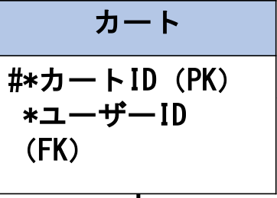
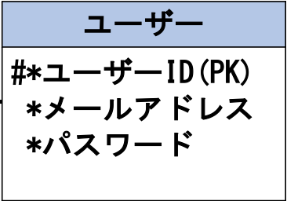
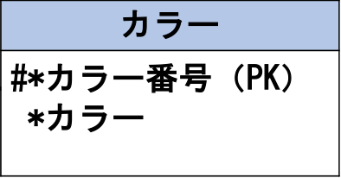
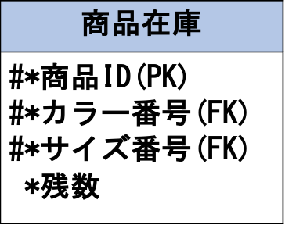
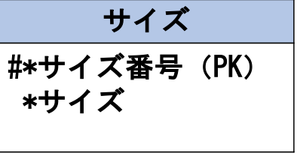
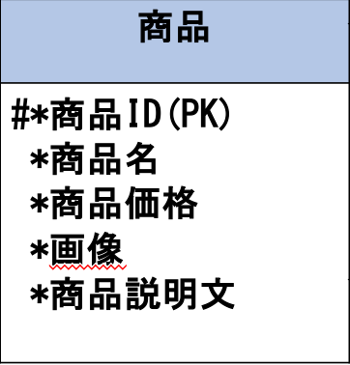
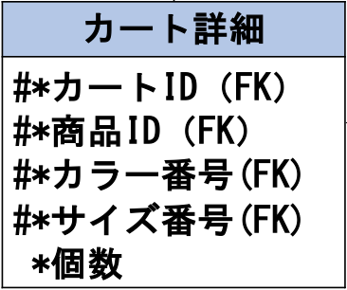
システム名 |  | 掲示板FuJi |  | 作成者 | 鶴田拓巳
工程名 |  | システム設計 |  | 作成日付 | 2023-04-24
ドキュメント名 |  | 提示版FuJi データモデル設計書 |  | バージョン
E-R図ID |  | ER001 |  | 更新者 | 鶴田拓巳
チャットルーム
#＊ルームID（PK）
＊メンバーID(FK)
＊ルームネーム
概要 |  | 提示版FuJiにおけるデータモデルを示す |  | 更新日付 | 2022-10-25

チャットメンバー
#＊メンバーID（PK）
＊ユーザーID(FK)
エンティティ一覧
No. | 論理エンティティ名 | 物理エンティティ名 | エンティティ種別 | 定義
1 | ユーザー | users | マスター | 提示版FuJiにアクセスするユーザーの情報
2 | チャットルーム | room | マスター | 提示版FuJiのチャットルームの情報
3 | チャットメッセージ | message | イベント | 提示版FuJiのチャットメッセージの情報
チャットメッセージ
#＊メッセージID(FK)
＊メンバーID（FK）
＊ルームID(FK)
＊チャット本文
＊送信日時
＊
ユーザー
#＊ユーザーID（PK）
＊ユーザーネーム
＊ユーザーカラー
＊メールアドレス
＊パスワード
4 | チャットメンバー | member | イベント | 提示版FuJiのチャットメンバーの情報
5
6
7

E-Rモデル図

